S2
事項說明: | 非旺宏員工管理方式
定義: | 透過AD 屬性判斷登入帳號是否為旺宏員工。
系統登入需求

AD 認證Login
 |  | 旺宏員工判斷方式: 利用Token 的參數AccountType 。 若 AccountType = u 表示為旺宏員工。反之則非旺宏員工或公用帳號
有系統授權Role?

旺宏員工?
No
No
Redirect 至說明頁面
Yes
 |  | 說明頁面: 顯示 You are not authorized to use this system. if you have any question, please contact system administrator (MR140 xxxxxx ext: 77xxx) .
給與Default Role

Yes
取得系統授權Role 及授權功能

顯示系統首頁及可使用之功能

HrMaster
轄下部門的人員名單資料來源
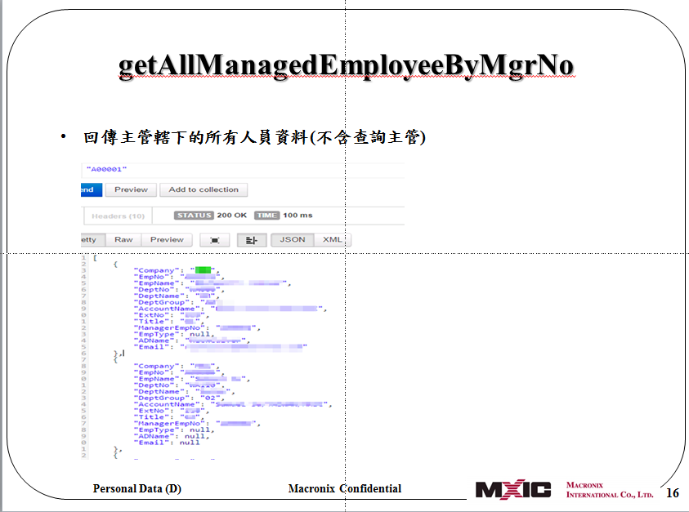
 | Call HrMaster API : GetAllManagedEmployeeByMgrNo
 | 參考 : HR EmployeeService API 說明文件

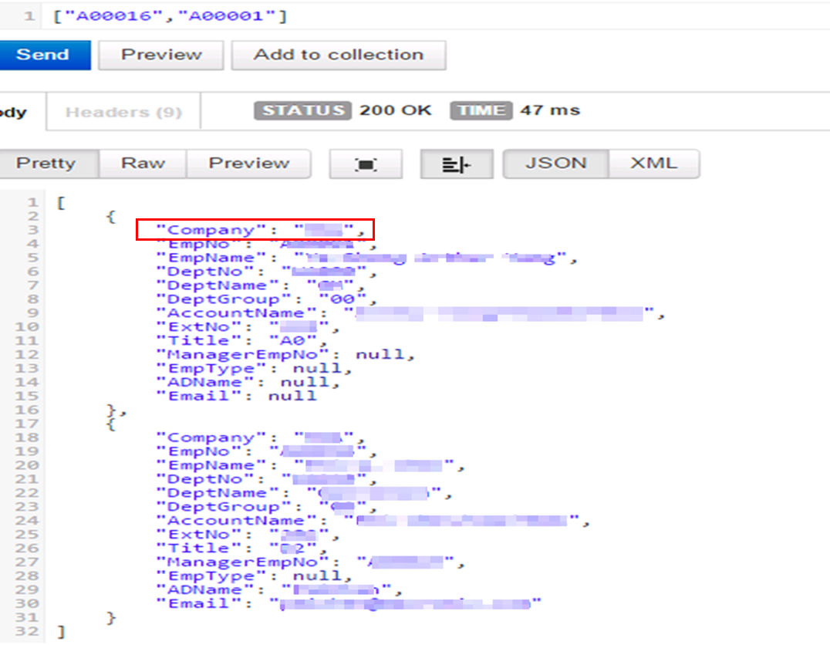
如何判斷是總部員工或是海外員工

 | HrMaster Employee 回傳的Company<>MXIC ==>海外員工，Company=MXIC ==>總部員工

待簽箱
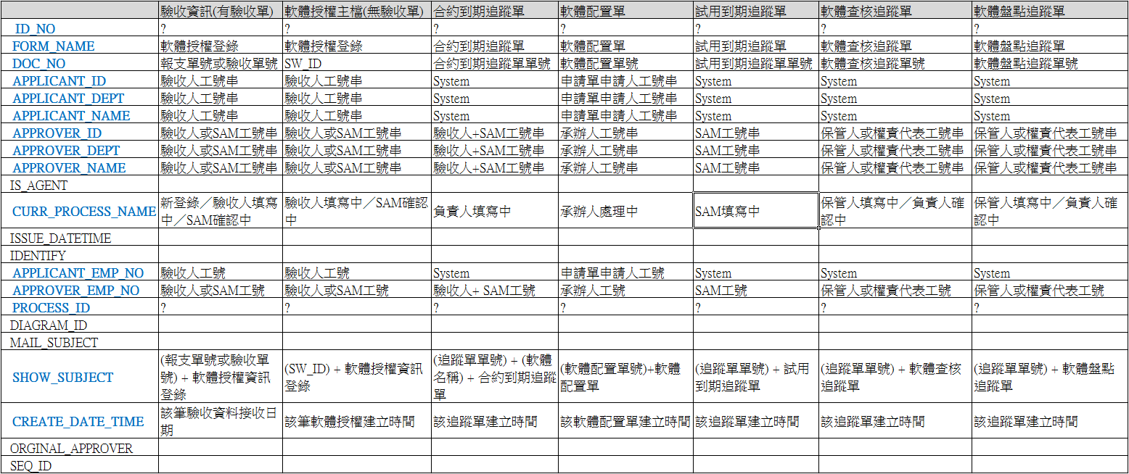
待簽箱 | 說明 : ITC Server Portal 上的待簽箱需包含ITC Server Poratl + SAM + PAM 的待簽事項列表。 此三個系統(ITC Server Poratl 、 SAM 、 PAM ) 各自DB中有待簽Table 欄位同MX_NEXT_APPROVER。各AP 需各自定義要寫入待簽Table 的時機、資料等。ITC Server Portal 首頁呈現待簽箱時需要取得三個AP的待簽Table 資料。

 |  | create table MX_NEXT_APPROVER
 |  | ( | 欄位說明
 |  | ID_NO VARCHAR2(50) not null, | AP 端產生GUID 傳給BPM
 |  | FORM_NAME VARCHAR2(30), | 表單名稱
 |  | DOC_NO VARCHAR2(30), | 表單編號 |  | ID_NO VARCHAR2(50) not null, |  | AP 端產生GUID 傳給BPM
 |  | APPLICANT_ID VARCHAR2(20), | 申請者帳號 |  | FORM_NAME VARCHAR2(30), |  | 表單名稱
 |  | APPLICANT_DEPT VARCHAR2(30), | 申請者部門 |  | DOC_NO VARCHAR2(30), |  | 表單編號
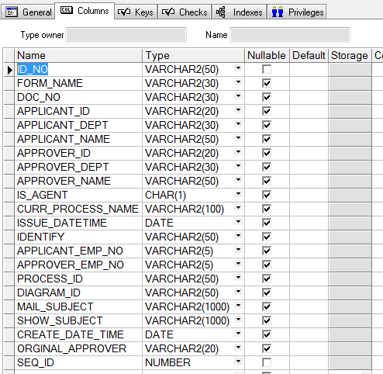
 |  | APPLICANT_NAME VARCHAR2(50), | 申請者姓名 |  | APPLICANT_ID VARCHAR2(20), |  | 申請者帳號
 |  | APPROVER_ID VARCHAR2(20), | 簽核者帳號 |  | APPLICANT_DEPT VARCHAR2(30), |  | 申請者部門
 |  | APPROVER_DEPT VARCHAR2(30), | 簽核者部門 |  | APPLICANT_NAME VARCHAR2(50), |  | 申請者姓名
 |  | APPROVER_NAME VARCHAR2(50), | 簽核者姓名 |  | APPROVER_ID VARCHAR2(20), |  | 簽核者帳號
 |  | IS_AGENT CHAR(1), | 是否為代理申請單 |  | APPROVER_DEPT VARCHAR2(30), |  | 簽核者部門
 |  | CURR_PROCESS_NAME VARCHAR2(100), | 目前站點名稱 |  | APPROVER_NAME VARCHAR2(50), |  | 簽核者姓名
 |  | ISSUE_DATETIME DATE, |  |  | IS_AGENT CHAR(1), |  | 是否為代理申請單
 |  | IDENTIFY VARCHAR2(50), | 表單代碼 |  | CURR_PROCESS_NAME VARCHAR2(100), |  | 目前站點名稱
 |  | APPLICANT_EMP_NO VARCHAR2(5), | 申請者工號 |  | ISSUE_DATETIME DATE,
 |  | APPROVER_EMP_NO VARCHAR2(5), | 簽核者工號 |  | IDENTIFY VARCHAR2(50), |  | 表單代碼
 |  | PROCESS_ID VARCHAR2(50), | 站點待碼 |  | APPLICANT_EMP_NO VARCHAR2(5), |  | 申請者工號
 |  | DIAGRAM_ID VARCHAR2(50), | 流程ID |  | APPROVER_EMP_NO VARCHAR2(5), |  | 簽核者工號
 |  | MAIL_SUBJECT VARCHAR2(1000), | 信件主旨 |  | PROCESS_ID VARCHAR2(50), |  | 站點待碼
 |  | SHOW_SUBJECT VARCHAR2(1000), | 表單主旨 |  | DIAGRAM_ID VARCHAR2(50), |  | 流程ID
 |  | CREATE_DATE_TIME DATE, |  |  | MAIL_SUBJECT VARCHAR2(1000), |  | 信件主旨
 |  | ORGINAL_APPROVER VARCHAR2(20), | 原簽核者 |  | SHOW_SUBJECT VARCHAR2(1000), |  | 表單主旨
 |  | SEQ_ID NUMBER not null |  |  | CREATE_DATE_TIME DATE,
 |  | ) |  |  | ORGINAL_APPROVER VARCHAR2(20), |  | 原簽核者
 |  |  |  |  | SEQ_ID NUMBER not null
 |  |  |  |  | )

待簽箱 : 利用 API : GetWaitForApprove 傳入使用者工號，回傳 empNo 所有待簽資料
 |  |  |  | create table MX_NEXT_APPROVER
 |  |  |  | (
 |  |  |  | ID_NO VARCHAR2(50) not null,
 |  |  |  | FORM_NAME VARCHAR2(30), |  | FORM_NAME VARCHAR2(30),
 |  |  |  | DOC_NO VARCHAR2(30), |  | DOC_NO VARCHAR2(30),
 |  |  |  | APPLICANT_ID VARCHAR2(20), |  | APPLICANT_DEPT VARCHAR2(30),
 |  |  |  | APPLICANT_DEPT VARCHAR2(30), |  | APPLICANT_NAME VARCHAR2(50),
 |  |  |  | APPLICANT_NAME VARCHAR2(50), |  | CURR_PROCESS_NAME VARCHAR2(100),
 |  |  |  | APPROVER_ID VARCHAR2(20), |  | SHOW_SUBJECT VARCHAR2(1000),
 |  |  |  | APPROVER_DEPT VARCHAR2(30), |  | CREATE_DATE_TIME DATE,
 |  |  |  | APPROVER_NAME VARCHAR2(50),
 |  |  |  | IS_AGENT CHAR(1),
 |  |  |  | CURR_PROCESS_NAME VARCHAR2(100),
 |  |  |  | ISSUE_DATETIME DATE,
 |  |  |  | IDENTIFY VARCHAR2(50),
 |  |  |  | APPLICANT_EMP_NO VARCHAR2(5),
 |  |  |  | APPROVER_EMP_NO VARCHAR2(5),
 |  |  |  | PROCESS_ID VARCHAR2(50),
 |  |  |  | DIAGRAM_ID VARCHAR2(50),
 |  |  |  | MAIL_SUBJECT VARCHAR2(1000),
 |  |  |  | SHOW_SUBJECT VARCHAR2(1000),
 |  |  |  | CREATE_DATE_TIME DATE,
 |  |  |  | ORGINAL_APPROVER VARCHAR2(20),
 |  |  |  | SEQ_ID NUMBER not null
 |  |  |  | )
草稿表單AP 端取得

進行中: 利用 API : GetMyOnGoingForm 取得所以 applicantEmpNo(申請者) 的所有簽核中文件
 |  |  |  |  | create table MX_NEXT_APPROVER
 |  |  |  |  | (
 |  |  |  |  | ID_NO VARCHAR2(50) not null,
 |  |  |  |  | FORM_NAME VARCHAR2(30),
 |  |  |  |  | DOC_NO VARCHAR2(30),
 |  |  |  |  | APPLICANT_ID VARCHAR2(20),
 |  |  |  |  | APPLICANT_DEPT VARCHAR2(30),
 |  |  |  |  | APPLICANT_NAME VARCHAR2(50),
 |  |  |  |  | APPROVER_ID VARCHAR2(20),
 |  |  |  |  | APPROVER_DEPT VARCHAR2(30),
Approver_dept + approver_name
 |  |  |  |  | APPROVER_NAME VARCHAR2(50),
 |  |  |  |  | IS_AGENT CHAR(1),
 |  |  |  |  | CURR_PROCESS_NAME VARCHAR2(100),
 |  |  |  |  | ISSUE_DATETIME DATE,
 |  |  |  |  | IDENTIFY VARCHAR2(50),
 |  |  |  |  | APPLICANT_EMP_NO VARCHAR2(5),
 |  |  |  |  | APPROVER_EMP_NO VARCHAR2(5),
 |  |  |  |  | PROCESS_ID VARCHAR2(50),
 |  |  |  |  | DIAGRAM_ID VARCHAR2(50),
 |  |  |  |  | MAIL_SUBJECT VARCHAR2(1000),
 |  |  |  |  | SHOW_SUBJECT VARCHAR2(1000),
 |  |  |  |  | CREATE_DATE_TIME DATE,
 |  |  |  |  | ORGINAL_APPROVER VARCHAR2(20),
 |  |  |  |  | SEQ_ID NUMBER not null
 |  |  |  |  | )

SAM 待簽箱Mapping Table:

S8
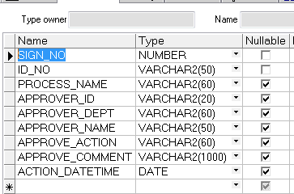
mx_sign_log

 | create table MX_SIGN_LOG
 | (
 | SIGN_NO NUMBER not null,
 | ID_NO VARCHAR2(50) not null,
 | PROCESS_NAME VARCHAR2(60),
 | APPROVER_ID VARCHAR2(20),
 | APPROVER_DEPT VARCHAR2(60),
 | APPROVER_NAME VARCHAR2(50),
 | APPROVE_ACTION VARCHAR2(60),
 | APPROVE_COMMENT VARCHAR2(1000),
 | ACTION_DATETIME DATE
 | )

S10
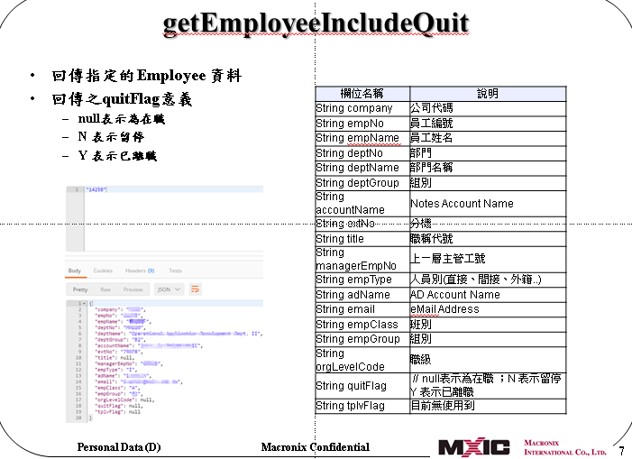

M表
說明要傳入BPM M表欄位資料。(除下列說明欄位外，固定要傳送FormVOBase 欄位。請參考FormVOBase 欄位 Sheet)

表單識別碼 | 流程名稱 | 欄位編號 | 欄位 | 欄位說明 | 傳入值或預設值 | 資料取得方式 | 必填 | 說明 | 範例 |  | 流程編號 | 流程分類 | 風險等級 | 簽核流程 | 簽核流程停用 | 最後修改人 | 最後修改時間 | 表單識別碼 | 流程名稱
ITC_HA_001 | ITC_HA_001_P0 | 1 | UserList | 使用人 | HrMaster : adName | 申請單上的所有使用人(需排除填表人) | N | 利用逗號(,) 分開 |  |  | HA_1001 | 申請/異動 | - | 填表人 -> (申請人) -> 承辦人 -> 承辦人主管(上一級) -> 申請人主管(Level Code) -> 承辦 -> 結案 |  |  |  | ITC_HA_001 | ITC_HA_001_P0
 |  | 2 | CaseOfficer | 承辦人 | HrMaster : adName | 至"服務基本設定維護" 取得承辦人及Backup 承辦人 |  | 需包含承辦人及Backup，利用逗號(,) 分開 | tinawen,beckcheng |  | HA_2001 | 申請/異動(需驗收) | - | 填表人 -> (申請人) -> 承辦人 -> 承辦人主管(上一級) -> 申請人主管(Level Code) -> 承辦 -> 申請人確認 -> 結案 |  |  |  | ITC_HA_002 | ITC_HA_002_P0
 |  | 3 | CaseOfficerMgr | 承辦人主管 | HrMaster : adName | 利用HrMaster API:getDirectManagerByEmpNo 取得承辦人直屬主管後 |  |  |  |  | HA_3001 | 權限綜合申請 | - | 填表人 -> (申請人) -> 承辦人 -> (會簽人) -> 承辦人主管(上一級) -> 申請人主管(最高Level Code) -> 承辦 -> (申請人確認) ->結案 |  |  |  | ITC_HA_001 | ITC_HA_001_P0
 |  | 4 | ApplicantMgr | 申請人主管列 | HrMaster : adName | 利用HrMaster API:getAllManagerByEmpNo 取得申請人所有主管後，依簽核職級取得所有>=職級的主管。**若申請人職級高於簽核職級，則取得申請人的上一級主管。 | N | 沒有會簽人時傳Null。多人時，利用逗號(,) 分開 |  |  | HA_4001 | 異動-移轉 | 低 | 填表人 -> (申請人) -> 承辦人 -> 承辦人主管(上一級) -> 申請人主管(Level Code) -> 新使用人 -> 新使用人主管(Level Code) -> 承辦 -> 結案 |  |  |  | ITC_HA_001 | ITC_HA_001_P0
 |  | 5 | NewUser | 新使用人 | HrMaster : adName | 申請單上的新使用人 | N | 沒有新申請人時，傳入Null |  |  | HS_1001 | 停用 | 低 | 填表人 -> (申請人之直屬主管) -> 承辦 -> 結案 |  |  |  | ITC_HS_001 | ITC_HS_001_P0
 |  | 6 | NewUserMgr | 新使用人主管列 | HrMaster : adName | 利用HrMaster API:getAllManagerByEmpNo 取得承辦人所有主管後，依簽核職級取得所有>=職級的主管。**若新使用人職級高於簽核職級，則取得新使用人的上一級主管。 | N | 沒有會簽人時傳Null。多人時，利用逗號(,) 分開 | tinawen,beckcheng,cflee01 |  | HV_1001 | VIP(ITC代提) | - | 填表人 -> 承辦 -> VIP處理人員結案 |  |  |  | ITC_HV_001 | ITC_HV_001_P0
 |  | 7 | GM | 總經理 | HrMaster : adName | 若申請人主管、新使用人主管等欄位中有包含總經理，則需將總經理adName 搬移入此欄位。 | N |  |  |  | HV_1002 | VIP(秘書代提) | - | 填表人 -> (申請人) -> 承辦 -> VIP處理人員結案 |  |  |  | ITC_HV_002 | ITC_HV_002_P0
 |  | 8 | Chairman | 董事長 | HrMaster : adName | 若申請人主管、新使用人主管等欄位中有包含董事長，則需將董事長adName 搬移入此欄位。 | N |  |  |  | GA_1001 | 海外申請/異動 | 最高 | 填表人 -> (申請人) -> 承辦人 -> 承辦人主管(上一級) -> 申請人主管(至總經理) -> 總部業務主管 ->海外董事長 -> 總部總經理 -> 承辦 -> 結案 |  |  |  | ITC_GA_001 | ITC_GA_001_P0
ITC_HA_002 | ITC_HA_002_P0 | 1 | UserList | 使用人 | HrMaster : adName | 申請單上的所有使用人(需排除填表人) |  | 利用逗號(,) 分開 |  |  | GA_1002 | 海外申請/異動 | 高/中 | 填表人 -> (申請人) -> 承辦人 -> 承辦人主管(上一級) -> 申請人主管(至總經理) -> 總部業務主管 ->海外董事長 -> 承辦 -> 結案 |  |  |  | ITC_GA_002 | ITC_GA_002_P0
 |  | 1 | CaseOfficer | 承辦人 | HrMaster : adName | 至"服務基本設定維護" 取得承辦人及Backup 承辦人 |  | 需包含承辦人及Backup，利用逗號(,) 分開 |  |  | GA_1003 | 海外申請/異動 | 低 | 填表人 -> (申請人) -> 承辦人 -> 承辦人主管(上一級) -> 申請人主管(至總經理) -> 承辦 -> 結案 |  |  |  | ITC_GA_003 | ITC_GA_003_P0
 |  | 2 | CaseOfficerMgr | 承辦人主管 | HrMaster : adName | 利用HrMaster API:getDirectManagerByEmpNo 取得承辦人直屬主管後 |  |  |  |  | HH_0001 | HR統一申請 | 中 | 填表人 -> 承辦人 -> 承辦人主管(上一級) -> 填表人主管(Level Code) -> 承辦 -> 結案 |  |  |  | ITC_HH_001 | ITC_HH_001_P0
 |  | 4 | ApplicantMgr | 申請人主管列 | HrMaster : adName | 利用HrMaster API:getAllManagerByEmpNo 取得申請人所有主管後，依簽核職級取得所有>=職級的主管。**若申請人職級高於簽核職級，則取得申請人的上一級主管。 | N | 沒有會簽人時傳Null。多人時，利用逗號(,) 分開 **注意:簽核職級需取申請服務項目的最高Level Code |  |  | XX_xxxx | 借用 | 低 | 填表人 -> (申請人) -> 承辦人 -> 承辦人主管(上一級) -> 申請人主管(至部級) -> 承辦 -> 結案 |  |  |  | ITC_HA_001 | ITC_HA_001_P0
 |  | 5 | NewUser | 新使用人 | HrMaster : adName | 申請單上的新使用人 | N | 沒有新申請人時，傳入Null |  |  | XX_xxxx | 報失/報廢 | 中 | 填表人 -> (申請人) -> 承辦人 -> 承辦人主管(上一級) -> 申請人主管(至處級) -> 承辦 -> 結案 |  |  |  | ITC_HA_001 | ITC_HA_001_P0
 |  | 6 | NewUserMgr | 新使用人主管列 | HrMaster : adName | 利用HrMaster API:getAllManagerByEmpNo 取得承辦人所有主管後，依簽核職級取得所有>=職級的主管。**若新使用人職級高於簽核職級，則取得新使用人的上一級主管。 | N | 沒有會簽人時傳Null。多人時，利用逗號(,) 分開 |  |  | HR_1001 | 高權限帳號 |  | 申請人－＞ 使用人確認－＞承辦人 (高權限帳號管理平台管理員) －＞ 申請人主管 (部級)－＞承辦 －＞ 結案 |  |  |  | ITC_HR_001 | ITC_HR_001_P0
 |  | 7 | GM | 總經理 | HrMaster : adName | 若申請人主管、新使用人主管等欄位中有包含總經理，則需將總經理adName 搬移入此欄位。 | N |  |  |  | MO_1001 | Mail-out 黑網域 |  | Mail-out 服務承辦人(送件)－＞ Mail-out 服務承辦人主管 (部級) －＞ 承辦 －＞ 結案 |  |  |  | ITC_MO_001 | ITC_MO_001_P0
 |  | 8 | Chairman | 董事長 | HrMaster : adName | 若申請人主管、新使用人主管等欄位中有包含董事長，則需將董事長adName 搬移入此欄位。 | N |  |  |  | HH_0002 | 免簽核流程 | 低 | 填表人 -> 承辦 -> 結案 |  |  |  | ITC_HH_002 | ITC_HH_002_P0
 |  | 9 | accepter | 驗收人 | HrMaster : adName | 申請單上的申請人
ITC_HS_001 | ITC_HS_001_P0 | 1 | UserList | 使用人 | HrMaster : adName | 申請單上的所有使用人(需排除填表人) | N | 利用逗號(,) 分開
 |  | 1 | ApplicantDirectMgr | 申請人直屬主管 | HrMaster : adName | 利用HrMaster API:getDirectManagerByEmpNo 取得申請人直屬主管
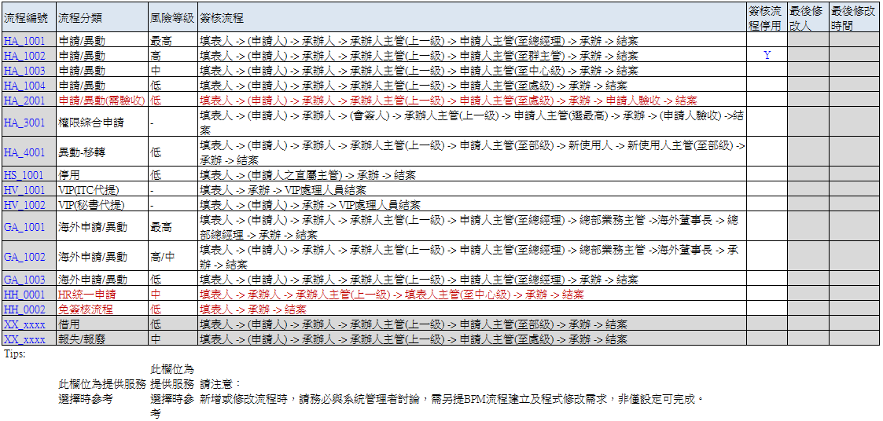
 |  | 2 | CaseOfficer | 承辦人 | HrMaster : adName | 至"服務基本設定維護" 取得承辦人及Backup 承辦人 |  | 需包含承辦人及Backup，利用逗號(,) 分開
ITC_HV_001 | ITC_HV_001_P0 | 1 | UserList | 使用人 | HrMaster : adName | 申請單上的所有使用人(需排除填表人) | N | 利用逗號(,) 分開
 |  | 1 | CaseOfficer | 承辦人 | HrMaster : adName | 至"服務基本設定維護" 取得承辦人及Backup 承辦人 |  | 需包含承辦人及Backup，利用逗號(,) 分開
 |  | 2 | VIPStaff | VIP處理人員 | HrMaster : adName | 至"VIP申請單處理人員維護" 取得所有VIP處理人員 |  | 利用逗號(,) 分開
ITC_HV_002 | ITC_HV_002_P0 | 1 | UserList | 使用人 | HrMaster : adName | 申請單上的所有使用人(需排除填表人) | N | 利用逗號(,) 分開
 |  | 1 | CaseOfficer | 承辦人 | HrMaster : adName | 至"服務基本設定維護" 取得承辦人及Backup 承辦人 |  | 需包含承辦人及Backup，利用逗號(,) 分開
 |  | 2 | VIPStaff | VIP處理人員 | HrMaster : adName | 至"VIP申請單處理人員維護" 取得所有VIP處理人員 |  | 利用逗號(,) 分開
ITC_GA_001 | ITC_GA_001_P0 | 1 | UserList | 使用人 | HrMaster : adName | 申請單上的所有使用人(需排除填表人) |  | 利用逗號(,) 分開
 |  | 1 | CaseOfficer | 承辦人 | HrMaster : adName | 至"服務基本設定維護" 取得承辦人及Backup 承辦人 |  | 需包含承辦人及Backup，利用逗號(,) 分開 | tinawen,beckcheng
 |  | 2 | CaseOfficerMgr | 承辦人主管 | HrMaster : adName | 利用HrMaster API:getDirectManagerByEmpNo 取得承辦人直屬主管後
 |  | 3 | ApplicantMgr | 申請人主管列 | HrMaster : adName | 利用HrMaster API:getAllManagerByEmpNo 取得申請人所有主管後，依簽核職級取得所有>=職級的主管。 **若申請人職級>=簽核職級，則取得申請人的上一級主管。 **若申請人主管列欄位中有包含總經理，需移除總經理 | N | 沒有會簽人時傳Null。多人時，利用逗號(,) 分開
 |  | 4 | SalesMgrList | 總部業務主管 | HrMaster : adName | 至"總部業務主管維護"取得 | N | 沒有會簽人時傳Null。多人時，利用逗號(,) 分開
 |  | 5 | OverseaChairman | 海外董事長 | Notes Account | 利用Company 至Table : PORTAL_IF_COMPANY_CHAIRMAN 取得CHAIRMAN_ACCOUNT |  | ** 利用取得的Notes Account 檢查VIP 若為董事長，則需移至董事長欄位。 ** OverseaChairman 為Notes Account，因此VIP 維護檔中需要記錄Notes Account 。 註記: BPM 需利用NotesAccount 至員工資料表中取得AccountID
 |  | 6 | GM | 總經理 | HrMaster : adName | 傳入總經理ADName | N
 |  | 7 | Chairman | 董事長 | HrMaster : adName | 若OverseaChairman欄位中有包含董事長，則需將董事長adName 搬移入此欄位。 | N |  |  |  | Tips:
ITC_GA_002 | ITC_GA_002_P0 | 1 | UserList | 使用人 | HrMaster : adName | 申請單上的所有使用人(需排除填表人) | N | 利用逗號(,) 分開 |  |  |  | 此欄位為提供服務選擇時參考 | 此欄位為提供服務選擇時參考 | 請注意： 新增或修改流程時，請務必與系統管理者討論，需另提BPM流程建立及程式修改需求，非僅設定可完成。
 |  | 1 | CaseOfficer | 承辦人 | HrMaster : adName | 至"服務基本設定維護" 取得承辦人及Backup 承辦人 |  | 需包含承辦人及Backup，利用逗號(,) 分開 | tinawen,beckcheng
 |  | 2 | CaseOfficerMgr | 承辦人主管 | HrMaster : adName | 利用HrMaster API:getDirectManagerByEmpNo 取得承辦人直屬主管後
 |  | 3 | ApplicantMgr | 申請人主管列 | HrMaster : adName | 利用HrMaster API:getAllManagerByEmpNo 取得申請人所有主管後，依簽核職級取得所有>=職級的主管。 **若申請人職級>=簽核職級，則取得申請人的上一級主管。 | N | 沒有會簽人時傳Null。多人時，利用逗號(,) 分開
 |  | 4 | SalesMgrList | 總部業務主管 | HrMaster : adName | 至"總部業務主管維護"取得 | N | 沒有會簽人時傳Null。多人時，利用逗號(,) 分開
 |  | 5 | OverseaChairman | 海外董事長 | Notes Account | 利用Company 至Table : PORTAL_IF_COMPANY_CHAIRMAN 取得CHAIRMAN_ACCOUNT |  | ** 利用取得的Notes Account 檢查VIP 若為董事長，則需移至董事長欄位。 ** OverseaChairman 為Notes Account，因此VIP 維護檔中需要記錄Notes Account 。 註記: BPM 需利用NotesAccount 至員工資料表中取得AccountID
 |  | 6 | GM | 總經理 | HrMaster : adName | 若申請人主管列、OverseaChairman欄位中有包含總經理，則需將總經理 adName 搬移入此欄位。 | N
 |  | 7 | Chairman | 董事長 | HrMaster : adName | 若申請人主管列、OverseaChairman欄位中有包含董事長，則需將董事長adName 搬移入此欄位。 | N
 |  | 8 | CaseOfficer | 承辦人 | HrMaster : adName | 至"服務基本設定維護" 取得承辦人及Backup 承辦人 |  | 需包含承辦人及Backup，利用逗號(,) 分開
ITC_GA_003 | ITC_GA_003_P0 | 1 | UserList | 使用人 | HrMaster : adName | 申請單上的所有使用人(需排除填表人) | N | 利用逗號(,) 分開
 |  | 1 | CaseOfficer | 承辦人 | HrMaster : adName | 至"服務基本設定維護" 取得承辦人及Backup 承辦人 |  | 需包含承辦人及Backup，利用逗號(,) 分開 | tinawen,beckcheng | 3.25
 |  | 2 | CaseOfficerMgr | 承辦人主管 | HrMaster : adName | 利用HrMaster API:getDirectManagerByEmpNo 取得承辦人直屬主管後 |  |  |  | 6.5
 |  | 3 | ApplicantMgr | 申請人主管列 | HrMaster : adName | 利用HrMaster API:getAllManagerByEmpNo 取得申請人所有主管後，依簽核職級取得所有>=職級的主管。 **若申請人職級>=簽核職級，則取得申請人的上一級主管。 **若為海外GM (透過HrMaster API:getAllManagerByEmpNo 沒有取得上階主管)提出申請，需額外簽至海外董事長。 | N | 沒有會簽人時傳Null。多人時，利用逗號(,) 分開
 |  | 6 | GM | 總經理 | HrMaster : adName | 若申請人主管列欄位中有包含總經理，則需將總經理 adName 搬移入此欄位。 | N
 |  | 7 | Chairman | 董事長 | HrMaster : adName | 若申請人主管列欄位中有包含董事長，則需將董事長adName 搬移入此欄位。 | N
ITC_HH_001 | ITC_HH_001_P0 | 1 | CaseOfficer | 承辦人 | HrMaster : adName | 至"服務基本設定維護" 取得承辦人及Backup 承辦人 |  | 需包含承辦人及Backup，利用逗號(,) 分開 | tinawen,beckcheng
 |  | 2 | CaseOfficerMgr | 承辦人主管 | HrMaster : adName | 利用HrMaster API:getDirectManagerByEmpNo 取得承辦人直屬主管後
 |  | 4 | fillerMgr | 填表人主管列 | HrMaster : adName | 利用HrMaster API:getAllManagerByEmpNo 取得填表人所有主管後，依簽核職級取得所有>=職級的主管。**若申請人職級高於簽核職級，則取得申請人的上一級主管。 | N | 沒有會簽人時傳Null。多人時，利用逗號(,) 分開
 |  | 7 | GM | 總經理 | HrMaster : adName | 若會簽人、申請人主管、新使用人主管等欄位中有包含總經理，則需將總經理adName 搬移入此欄位。 | N
 |  | 8 | Chairman | 董事長 | HrMaster : adName | 若會簽人、申請人主管、新使用人主管等欄位中有包含董事長，則需將董事長adName 搬移入此欄位。 | N
ITC_HR_001 | ITC_HR_001_P0 | 1 | UserList | 使用人 | HrMaster : adName | 申請單上的所有使用人(需排除填表人) |  | 利用逗號(,) 分開
 |  | 2 | CaseOfficer | 承辦人 | HrMaster : adName | 高權限帳號管理平台管理員 |  | 需包含承辦人及Backup，利用逗號(,) 分開 | tinawen,beckcheng
 |  | 4 | ApplicantMgr | 申請人主管列 | HrMaster : adName | 利用HrMaster API:getAllManagerByEmpNo 取得申請人所有主管後，依簽核職級(高權限預設簽至部級:400)取得所有>=職級的主管。**若申請人職級高於簽核職級，則取得申請人的上一級主管。 | N | 沒有會簽人時傳Null。多人時，利用逗號(,) 分開
 |  | 7 | GM | 總經理 | HrMaster : adName | 若 申請人主管 欄位中有包含總經理，則需將總經理adName 搬移入此欄位。 | N
 |  | 8 | Chairman | 董事長 | HrMaster : adName | 若 申請人主管 欄位中有包含董事長，則需將董事長adName 搬移入此欄位。 | N
ITC_MO_001 | ITC_MO_001_P0 | 1 | CaseOfficerMgr | 承辦人主管 | HrMaster : adName | 利用HrMaster API:getAllManagerByEmpNo 取得"Mail-out 服務承辦人"所有主管後，依簽核職級(預設簽至部級:400) 取得所有>=職級的主管。**若申請人職級高於簽核職級，則取得申請人的上一級主管。 | N | 沒有會簽人時傳Null。多人時，利用逗號(,) 分開
ITC_HH_002 | ITC_HH_002_P0 | 1 | CaseOfficer | 承辦人 | HrMaster : adName | 至"服務基本設定維護" 取得承辦人及Backup 承辦人 |  | 需包含承辦人及Backup，利用逗號(,) 分開 | tinawen,beckcheng

FormVOBase 欄位
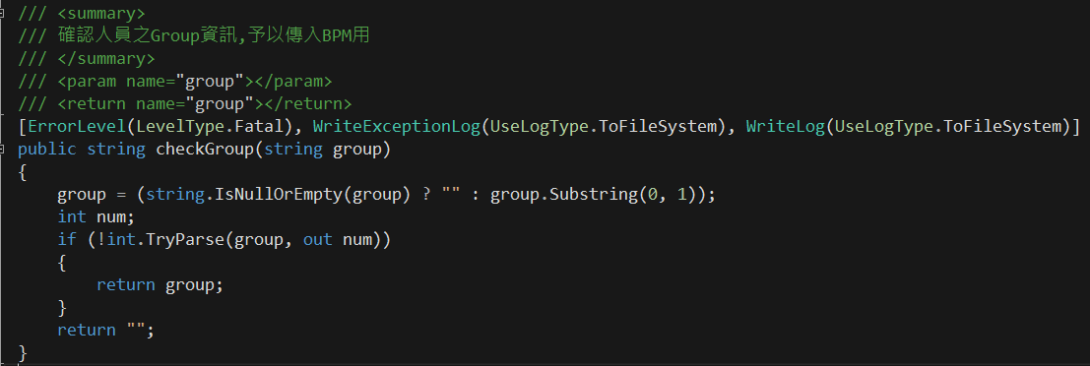
編號 | 欄位 | 欄位說明 | 來源或預設值 | 規則 | 說明
1 | applicantDateTime | 送件時間 |  | 規則1 | HrMaster : deptNo +*Group *Group : 取 empGroup第一個字元 ，若不是英文字母，則其值為Null。反之則其值為 'Sec'+ empGroup第一個字元。(例如: empGroup='00' or '01' or Empty 則為Null，empGroup = 'A0' or 'B5' 則為SecA、SecB )
2 | applicantDept | 申請人部門 | *規則1
3 | applicantDeptName | 申請人部門名稱 | HrMaster : DeptName
4 | applicantID | 申請人Ad Account | HrMaster : adName
5 | applicantName | 申請人姓名 | HrMaster : empName
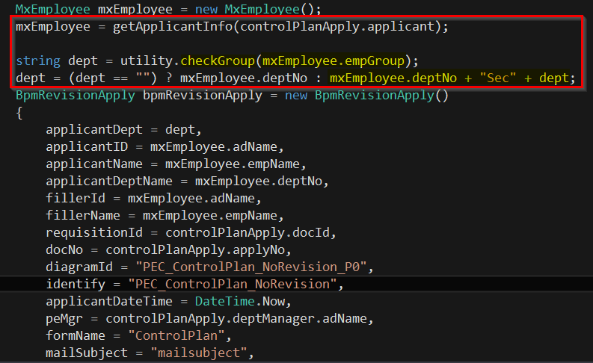
6 | diagramId | BPM 流程名稱
7 | docNo | 表單編號
8 | draftFlag | 0:為正式表單 / 1:為草稿 | 0
9 | fillerId | 填表人Ad Account | HrMaster : adName
10 | fillerName | 填表人姓名 | HrMaster : empName
11 | flowActivated | 表單是否正確啟動流程 | 1
12 | formName | 表單名稱
13 | identify | BPM表單識別碼
14 | mailSubject | 信件主旨
15 | priority | 重要性 | 1:Low 2: Normal 3: High
16 | requisitionId | GUID | AP 端產生GUID 傳給BPM
17 | showSubject | 表單主旨

MQ&LEI
類型 | 系統Adm. | 使用情境 | 程序說明 | 來源系統 | Middleware系統 | 目的系統-Table | 頻率 | 來源系統欄位名稱 | 來源欄位長度 | 目的系統欄位 | 目的系統欄位長度 | 欄位說明 | 備註
MQ+DataStage | MR220 Perry | *IF001 傳送軟體驗收資料 提供軟體資產登錄使用 | 1. 透過Data Stage 將資料寫入 SAM 的Table | (SAP) JCN報支 | - | SAM - SAM_IF_FI_JCN | 一天一次 | LIV No. | - | DOC_NO | Varchar(20) | 報支單號或驗收單號 | 帳密 : ITCAP 、itcadm 主機名稱 : twhodbt3 Port : 1521 SID : apdbt3 Table Name : SAM_IF_FI_JCN 、SAM_IF_FI_EXP、SAM_IF_FACA
 |  |  |  |  |  |  |  | Vendor Text |  | CONTENT_DESC | Varchar(500) | 內容說明
 |  |  |  |  |  |  |  | 驗收人工號 |  | EMP_NO | Varchar(10) | 驗收人工號
 |  |  |  |  |  |  |  | Posting Dae |  | POSTING_DATE | Date(YYYY/MM/DD) | 入帳日或核定日
 |  |  |  |  |  |  |  | Entry Date |  | ENTRY_DATE | Date(YYYY/MM/DD) | Entry Date
 |  |  |  |  |  |  |  | PO No. |  | PO_NO | Varchar(100) | 採購單號
 |  |  |  |  |  |  |  | -- |  | LOAD_DATE | Date(YYYY/MM/DD HH24:MI:SS) | 資料載入時間 | 請Jeff Hsu 在Data Stage 將資料寫入DB Table 時填入當下日期時間。
 | MR220 Perry | *IF002 傳送軟體驗收資料 提供軟體資產登錄使用 | 1. 透過Data Stage 將資料寫入 SAM 的Table | (SAP)支出貼存單報支 | - | SAM - SAM_IF_FI_EXP | 一天一次 | FI doc no. | - | DOC_NO | Varchar(20) | 報支單號或驗收單號 | 帳密 : ITCAP 、itcadm 主機名稱 : twhodbt3 Port : 1521 SID : apdbt3 Table Name : SAM_IF_FI_JCN 、SAM_IF_FI_EXP、SAM_IF_FACA
 |  |  |  |  |  |  |  | Vendor Text |  | CONTENT_DESC | Varchar(500) | 內容說明
 |  |  |  |  |  |  |  | 驗收人工號 |  | EMP_NO | Varchar(10) | 驗收人工號
 |  |  |  |  |  |  |  | Posting Dae |  | POSTING_DATE | Date(YYYY/MM/DD) | 入帳日或核定日
 |  |  |  |  |  |  |  | Entry Date |  | ENTRY_DATE | Date(YYYY/MM/DD) | Entry Date
 |  |  |  |  |  |  |  | -- |  | LOAD_DATE | Date(YYYY/MM/DD HH24:MI:SS) | 資料載入時間 | 請Jeff Hsu 在Data Stage 將資料寫入DB Table 時填入當下日期時間。
 |  |  |  |  |  |  |  | -- |  | PO_NO | Varchar(100) | 空值
Notes LEI | MR220 Jeff | *IF003 傳送軟體驗收資料 提供軟體資產登錄使用 | 1. 透過LEI Sync 資料到 SAM 的Table | (Notes) 固定資產驗收系統 | - | SAM-SAM_IF_FACA | 一天一次 | PO No. | -- | PO_NO | Varchar(100) | 採購單號 | 帳密 : ITCAP 、itcadm 主機名稱 : twhodbt3 Port : 1521 SID : apdbt3 Table Name : SAM_IF_FI_JCN 、SAM_IF_FI_EXP、SAM_IF_FACA
 |  |  |  |  |  |  |  | Doc No. |  | DOC_NO | Varchar(20) | 報支單號或驗收單號
 |  |  |  |  |  |  |  | 驗收人工號 |  | EMP_NO | Varchar(10) | 驗收人工號
 |  |  |  |  |  |  |  | 核定日 |  | POSTING_DATE | Date(YYYY/MM/DD) | 入帳日或核定日
 |  |  |  |  |  |  |  | 品名規格 |  | CONTENT_DESC | Varchar(500) | 內容說明
 |  |  |  |  |  |  |  | -- |  | LOAD_DATE | Date(YYYY/MM/DD HH24:MI:SS) | 資料載入時間 | Notes 透過SQL 新增資料到DB Table 時填入當下日期時間。
 |  |  |  |  |  |  |  | -- |  | ENTRY_DATE | Date(YYYY/MM/DD) | 空值
 | MR220 Jamie | *IF005 傳送海外總經理 提供海外員工提出軟體帳號時會簽用。 | 1. 透過LEI Sync 資料到 ITC Service Portal 的Table | (Notes) Finacial Master Records | - | PORTAL-PORTAL_IF_COMPANY_CHAIRMAN | 一天一次 | COMPANY | - | COMPANY | Varchar(10) |  | 來源Notes DB (TWDEVT02/TAIWAN/MXIC、devloper\hcchou\FIMASTER_2.nsf) 目的db (帳密 : ITCAP 、itcadm、主機名稱 : twhodbt3、Port : 1521、SID : apdbt3、Schema : PORTAL)
 |  |  |  |  |  |  |  | CHAIRMAN |  | CHAIRMAN_ACCOUNT | Varchar(50)
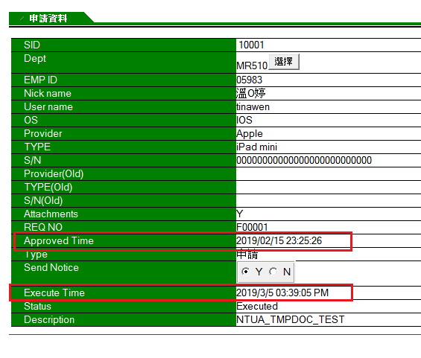
 |  |  |  |  |  |  |  | CHAIRMAN'S SECRETARY |  | SECRETARY_ACCOUNT | Varchar(50)
 | MR150 Jeff | *IF006 傳送手機型號資料。 提供手機型號，讓申請者於 ITC Service Portal 帳號申請單上選取 。[PUSHMAIL] | 1. 透過LEI Sync 資料到 ITC Service Portal 的Table | (Notes) NTUA 系統 | - | PORTAL-PORTAL_IF_DEVICE_LIST | 半小時一次 |  | - | PROVIDER | VARCHAR2(100) | 供應商
 |  |  |  |  |  |  |  |  |  | TYPE | VARCHAR2(100) | 型號
 |  |  |  |  |  |  |  |  |  | OS | VARCHAR2(50) | OS
 | MR150 Sherry | *IF007 傳送 PUSHMAIL 最後連線時間 & 已開通的帳號清單 1. 30天未使用產生續停用單 2. 有連線時間後，帳號申請單自動結案。(條件: LASTSYNC_DT要大於最後主管核定時間+3 Hrs以上) 3.帳號權限主檔比對功能 : PUSHMail 開通帳號與主檔比對 | 1. 透過LEI Sync 資料到 ITC Service Portal 的Table | (Notes) NTUA 系統 | - | PAM-PAM_IF_PUSHMAIL_LASTSYNC | 半小時一次 |  | - | EMP_ACCOUNT | VARCHAR2(100) | 帳號 (Notes 帳號格式 Ex:Chunyi Peng/TAIWAN/MXIC) ，PAM不可使用這個帳號。需要使用工號(EMP_NO)比對
 |  |  |  |  |  |  |  |  |  | DEVICE_ID | VARCHAR2(100) | 序號
 |  |  |  |  |  |  |  |  |  | LASTSYNC_DT | DATE | 最後連線時間( 傳入12小時制時間格式 hh:mm:ss AM/PM ))
 |  |  |  |  |  |  |  |  |  | EMP_NO | VARCHAR2(20) | 員工工號
 |  |  |  |  |  |  |  |  |  | EMP_NAME | VARCHAR2(50) | 員工姓名(中文)
 |  |  |  |  |  |  |  |  |  | ATTACH_FILE | VARCHAR2(1) | 是否含附件
Notes MWDB + ODBC | MR220 Polly MR510 Zac | *IF008 離職申請單簽核完成，執行會簽單展開。 | 1.離退系統呼叫MW DB 的Agent 2. MW DB 透過ODBC 傳送資料寫入 PAM Table 3.PAM系統Schedule Job 定期檢查Table 是否有新增資料。若有新增資料則系統進行離職帳號停用後續作業。 | 離職/留職停薪申請與會簽系統 | Notes MWDB('ITC_SP_MW.nsf) | PAM - PAM_IF_RESIGN | 即時 | 1. EmpNo | - | EMP_NO | Varchar(10) | 員工編號 | 2018/1~Now : 508 (有相同工號重複情況): 依工號，若已產生則不需再產生。
 |  |  |  |  |  |  |  | 2.AllowDate |  | ALLOW_DATE | Date(YYYY/MM/DD) | 離職日/留職停薪日 (員工期望離職日)
 |  |  |  |  |  |  |  | 3. FinalAllowDate=>若FinalAllowDate沒有沒值，則取 AllowDate |  | FINAL_ALLOW_DATE | Date(YYYY/MM/DD HH24:MI:SS) | (主管核定)
 |  |  |  |  |  |  |  | 4. DocNo |  | RESIGN_DOCNO | Varchar(50) | 離退單號
 |  |  |  |  |  |  |  | 5.DMgrNo |  | MGR_EMPNO | Varchar(10) | 主管工號 (==>三選一單的通知主管)
 |  |  |  |  |  |  |  | 6. Notes UNID |  | Notes_UNID | Varchar(50) | 離職單的文件ID
 |  |  |  |  |  |  |  | 7.離職日-2 |  | ACCOUNT_CLOSE_DATE | Date(YYYY/MM/DD) | 離職日-2 (說明:若FinalAllowDate沒有沒值，則取 AllowDate)
Notes LEI + Agent | MR210 Polly MR510 Zac | *IF009 展開3選一單後回寫三選一單的URL LINK 至 離退系統 | 1. 展開3選一單後回寫三選一單的URL LINK 至 Table中 2. 透過LEI 將離職單對應的三選一單URL Link Sync 回MWDB 3. MWDB 提供View 給離退系統抓三選一單的URL Link | PAM 系統 -PAM_IF_RESIGN | Notes MWDB('ITC_SP_MW.nsf) | 離職/留職停薪申請與會簽系統 | 1小時一次 | RESIGN_DOCNO | Varchar(50) | DocNo |  | 離退單號
 |  |  |  |  |  |  |  | TSEC1_URL_LINK | Varchar(200) | Link |  | 回傳值 (三選一單URL Link)
 |  |  |  |  |  |  |  | Notes_UNID | Varchar(50) | Notes UNID |  | 離職單的文件ID
LEI | MR150 Jeff | *IF010 PUSHMAIL 申請單生效時產生NTUA TMP DOC. | 1. PUSHMAIL 申請單生效時，依表單Item 展開寫入TABLE: PAMAI_IF_NTUA_TMPDOC 2. 透過LEI Sync 至NTUA 系統 | PAM - PAMAI_IF_NTUA_TMPDOC | -- | NTUA | 5分鐘 | SID | NUMBER |  | -- | 流水號 | 依各申請類型寫入值，請參考自動化產生MailOut 需求規格 * 雙向同步，將EXECUTE_STATUS 回傳給 PAM系統
 |  |  |  |  |  |  |  | FORM | VARCHAR2(20 BYTE) | Form | -- | 表單名稱
 |  |  |  |  |  |  |  | DEPT_NO | VARCHAR2(10 BYTE) | dept_id | -- | 部門
 |  |  |  |  |  |  |  | EMP_NO | VARCHAR2(10 BYTE) | emp_id | -- | 工號
 |  |  |  |  |  |  |  | EMP_CHNNAME | VARCHAR2(50 BYTE) | emp_chnname | -- | 員工姓名
 |  |  |  |  |  |  |  | EMP_USERNAME | VARCHAR2(100 BYTE) | emp_username | -- | 員工Notes帳號
 |  |  |  |  |  |  |  | DEVICE_PROVIDER | VARCHAR2(100 BYTE) | device_provider | -- | 新-手機品牌
 |  |  |  |  |  |  |  | DEVICE_TYPE | VARCHAR2(100 BYTE) | device_type | -- | 新-手機型號
 |  |  |  |  |  |  |  | DEVICE_OS | VARCHAR2(100 BYTE) | device_os | -- | 手機系統(Andriod/IOS)
 |  |  |  |  |  |  |  | DEVICEDID | VARCHAR2(100 BYTE) | deviceid | -- | 新-手機序號
 |  |  |  |  |  |  |  | OLD_DEVICE_PROVIDER | VARCHAR2(100 BYTE) | old_device_provider | -- | 舊-手機品牌
 |  |  |  |  |  |  |  | OLD_DEVICE_TYPE | VARCHAR2(100 BYTE) | old_device_type | -- | 舊-手機型號
 |  |  |  |  |  |  |  | OLD_DEVICEID | VARCHAR2(100 BYTE) | old_deviceid | -- | 舊-手機序號
 |  |  |  |  |  |  |  | REQUEST_NO | VARCHAR2(50 BYTE) | request_no | -- | 表單單號
 |  |  |  |  |  |  |  | REQUEST_APPROVEDTIME | DATE VARCHAR2(20 BYTE) | request_approvedtime | -- | 核定時間 (傳入12小時制時間格式 hh:mm:ss AM/PM )
 |  |  |  |  |  |  |  | REQUEST_TYPE | VARCHAR2(1 BYTE) | request_type | -- | 1:申請(資訊用品首次申請 & 異動-新增) 2:停用 3:變更(異動-變更) 4:遺失(異動-遺失) 5.回復
 |  |  |  |  |  |  |  | EXECUTE_STATUS | VARCHAR2(20 BYTE) | execute_status | -- | 執行狀態 ，新增時請填入"Waiting"
 |  |  |  |  |  |  |  | DEVICE_ENABLEATTACH | VARCHAR2(1 BYTE) | device_enableattach | -- | 是否含瀏覽附件檔授權 (Y/N)
 |  |  |  |  |  |  |  | DESCRIPTION | VARCHAR2(500 BYTE) | Description | -- | 用途說明
 |  |  |  |  |  |  |  | CREATE_DOC_FLAG | VARCHAR2(1 BYTE) | -- | -- | 由NTUA UPDATE TMP DOC 產生狀況(1 :未處理，0已處理)
 |  |  |  |  |  |  |  | EXECUTE_TIME | DATE VARCHAR2(20 BYTE) | Execute Time | -- | 系統授權時間 (最後執行時間)
MW DB + ODBC | MR220 Ruka MR510 Zac | *IF011 提供Feebback 系統開啟客戶 MailOut 權限 | 1. Feedback 系統Call MW DB Agent 2. MW DB 透過 ODBC 傳送資料到ITC Service Portal DB 3.由PORTAL Schedule Job 定期檢查Table 是否有新增資料。若有新增資料則進行Mail Out 申請單建立、產生主檔及後續自動化作業。(詳細規格參考Portal-PAM SRS) | (Notes ) Feedbeck系統 | Notes MWDB('ITC_SP_MW.nsf) | PORTAL- PORTAL_IF_FEEDBACK_PUSHMAIL | Feedback 系統Call MW DB 時即時透過ODBC 建立資料 | mailstr | - | RECEIVER_EMAIL_ADDS | VARCHAR2(200) | 外部收件者Email
 |  |  |  |  |  |  |  | company |  | RECEIVER_COMPANY | VARCHAR2(100) | 外部收件者公司名稱
 |  |  |  |  |  |  |  | receiver |  | RECEIVER_NAME | VARCHAR2(100) | 外部收件者名稱
 |  |  |  |  |  |  |  | Owner |  | OWNER_EMP_NAME | VARCHAR2(100) | 旺宏對應窗口
 |  |  |  |  |  |  |  | requiretext |  | REQUIRE_FROM | VARCHAR2(50) | 來源:"FeedBack from Web"
 |  |  |  |  |  |  |  | 資料寫入時間 |  | LOAD_DATE | Date(YYYY/MM/DD HH24:MI:SS) | 資料載入時間
LEI + View | MR220 Polly MR510 Zac | *IF012 提供TIMECARD 系統查詢個人帳號關閉日期。 | 1.PAM系統於設備繳回單產生時將單子上的帳號關閉日期寫入TABLE: PAM_IF_TIMECARD_ACCCLOSEDATE 2. 透過 LEI sync 到 MW DB 2. MW DB 提供 View 給Timecard 系統抓取 | PAM 系統 -PAM_IF_TIMECARD_ACCCLOSEDATE | Notes MWDB('ITC_SP_MW.nsf) | TimeCard | 4:00 am 12:00 pm | EMP_NO | Varchar(10) | EMP_NO |  | 人員工號
 |  |  |  |  |  |  |  | ACCOUNT_CLOSE_DATE | DATE | ACCOUNT_CLOSE_DATE |  | 帳號關閉日 (D-2)
Scheudle Job + LEI +Agent | MR510 Zac | *IF013 PAM帳號關閉日到期時，呼叫Notes MetaEmp 關閉帳號 | 1. PAM系統定期Scan 設備繳回單的帳號關閉日期，到期時寫入TABLE:PAM_IF_METAEMP_CLOSE 2. 透過LEI sync 到 MW DB 3. MW DB Call MetaEmp Agent 關閉MetaEmp 帳號 | PAM - PAM_IF_METAEMP_CLOSEACC | Notes MWDB('ITC_SP_MW.nsf) | MetaEmp | 17:30:00 | SID | Number |  |  | 流水號，PAM系統產生
 |  |  |  |  |  |  |  | EMP_NO | Varchar(10) |  |  | 人員工號
 |  |  |  |  |  |  |  | ADD_DATE | Date(YYYY/MM/DD HH24:MI:SS) |  |  | PAM 寫入DB 的日期時間
MW DB + ODBC + Scheudle Job | 1. MR510 Zac 2. MR220 Polly | *IF014 HR人員執行"帳號關閉"，呼叫PAM 系統產生帳號關閉及設備繳回單 | 1. HR人員於MetaEmp / 離退系統執行"帳號關閉"時呼叫Notes MW DB 系統 的Agent。 2. Notes MW DB 透過ODBC 將資料寫入PAM系統DB 3. 由PAM Schedule Job 定期檢查Table 是否有新增資料。若有新增資料則執行關閉帳號作業及產生設備繳回單 | 1. MetaEmp 2.. 離職/留職停薪申請與會簽系統 | Notes MWDB('ITC_SP_MW.nsf) | PAM - PAM_IF_HR_TRIGGER_CLOSE | 即時 | 1. 員工編號 EmpNo |  | EMP_NO | Varchar(10) | 員工編號
 |  |  |  |  |  |  |  | 2. HR關閉人員工號 |  | HR_EMP_NO | Varchar(10) | HR關閉人員工號
 |  |  |  |  |  |  |  | -- |  | LOAD_DATE | Date(YYYY/MM/DD HH24:MI:SS) | 資料載入時間
ODBC | MR220 Jeff | *IF015 資產移轉，取得資產是否有列管性帳號 | 1. 電腦資產變更系統透過ODBC 讀取PAM資料庫。 | 電腦資產變更系統 (MR220 Jeff) | -- | PAM (表格名稱及欄位待精誠提供) 說明: 需透過ODBC連線至帳號主檔，利用資產編號確認是否有NB攜出保管證、"Skype" or "USB權限" or "DVD權限"。 判斷邏輯： (1)NBPassport：若有"NB攜出保管證"的權限，回傳 Y；若無回傳 N (2)Xfort：若有"Skype" or "USB權限" or "DVD權限"的權限，回傳 Y；若無回傳 N
LEI | MR150 Sherry?? | *IF016 電腦帳號申請後，PAMAI 自動化建立個人目錄需透過此資料確認目錄路徑。 | 1. 透過LEI 將SA 及 GSA 系統資料分別 Sync 到PAMAI Table : PAMAI_SA_DIRECTORY / PAMAI_GSA_DIRECTORY | (Notes) SA 系統 | -- | PAMAI - PAMAI_IF_SA_DIRECTORY | 一天一次 | Dept. |  | DEPT_NO | Varchar(10)
 |  |  |  |  |  |  |  | Location |  | LOCATION | Varchar(100)
 |  |  |  |  |  |  |  | Novell Home |  | NOVELL_HOME | Varchar(100)
 |  |  |  |  |  |  |  | Home Vol. |  | HOME_VOL | Varchar(100)
 |  |  |  |  |  |  |  | Svr Cxt |  | SVR_CXT | Varchar(100)
 |  |  |  |  |  |  |  | N_Dir server |  | N_DIR_SERVER | Varchar(100)
 |  |  |  |  |  |  |  | N Dir Vol. |  | N_DIR_VOL | Varchar(100)
 |  |  |  |  |  |  |  | User Cxt |  | USER_CXT | Varchar(100)
 |  |  |  |  |  |  |  | -- |  | LOAD_DATE | Date(YYYY/MM/DD HH24:MI:SS) | 資料載入時間 | LEI 執行Sycn 的時間
 |  |  |  | (Notes) GSA 系統 | -- | PAMAI - PAMAI_IF_GSA_DIRECTORY | 一天一次 | Dept. |  | DEPT_NO | Varchar(10)
 |  |  |  |  |  |  |  | Location |  | LOCATION | Varchar(100)
 |  |  |  |  |  |  |  | Novell Home |  | NOVELL_HOME | Varchar(100)
 |  |  |  |  |  |  |  | Home Vol. |  | HOME_VOL | Varchar(100)
 |  |  |  |  |  |  |  | Svr Cxt |  | SVR_CXT | Varchar(100)
 |  |  |  |  |  |  |  | N_Dir server |  | N_DIR_SERVER | Varchar(100)
 |  |  |  |  |  |  |  | N Dir Vol. |  | N_DIR_VOL | Varchar(100)
 |  |  |  |  |  |  |  | User Cxt |  | USER_CXT | Varchar(100)
 |  |  |  |  |  |  |  | -- |  | LOAD_DATE | Date(YYYY/MM/DD HH24:MI:SS) | 資料載入時間 | LEI 執行Sycn 的時間
LEI | MR150 Sherry | *IF017 帳號權限主檔比對功能 電腦帳號：要去 AD、Novell、Notes 抓現有帳號，然後比對Notes 帳號 | 1. 透過LEI 將 PAB統帳號資料分別 Sync 到PAM Table : PAM_IF_PAB_ACCOUNTLIST | Notes Directory (PAB) Form: Person | -- | PAM-PAM_IF_PAB_ACCOUNTLIST | 一天一次 | Shortname |  | SHORT_NAME | Varchar(100) | 帳號
 |  |  |  |  |  |  |  | EmployeeID |  | EMP_NO | Varchar(10) | 工號
 |  |  |  |  |  |  |  | -- |  | LOAD_DATE | Date(YYYY/MM/DD HH24:MI:SS) | 資料載入時間 | LEI 執行Sycn 的時間
DataStage | MR100 SS | *IF018 SSLVPN 使用率 Raw Data | 1. PAM 系統管理員上傳SSLVPN 使用紀錄檔案 2. Data Stage 將檔案資料存入 | QRadar Log |  | PAM-PAM_IF_VPN_LOG | 手動Trigger | Event Name |  | EVENT_NAME | VARCHAR2(50 BYTE)
 |  |  |  |  |  |  |  | Log Source |  | LOG_SOURCE | VARCHAR2(200 BYTE)
 |  |  |  |  |  |  |  | Start Time |  | START_DT | VARCHAR2(50 BYTE)
 |  |  |  |  |  |  |  | Log Source Time |  | LOG_SOURCE_DT | VARCHAR2(50 BYTE) |  | "同一位 User" Event Name 中 VPN Session started 與 VPN Session ended 的 Log Source Time 相減，即為使用時間。
 |  |  |  |  |  |  |  | User |  | EMP_ACCOUNT | VARCHAR2(20 BYTE) | AD帳號 | User 欄位 (AD 帳號) 串出部門資訊 : HrMaster API :getEmployeePABQueryResultByADNames()
stored procedure | MR100 SS | *IF019 SSLVPN 使用率報表 | 利用 stored procedure 將Raw Data 轉換成報表可以直接使用的資料 | -- | -- | PAM-PAM_IF_VPN_RPT | DB Trigger | -- | -- | EMP_ACCOUNT | VARCHAR2(20 BYTE) | AD帳號
 |  |  |  |  |  |  |  |  |  | SESSION_START_DT | Date(YYYY/MM/DD HH24:MI:SS) | 開始連線時間
 |  |  |  |  |  |  |  |  |  | SESSION_END_DT | Date(YYYY/MM/DD HH24:MI:SS) | 結束連線時間
 |  |  |  |  |  |  |  |  |  | USAGE | NUMBER | 連線時間(分鐘)
 |  |  |  |  |  |  |  |  |  | SESSION_START_YM | VARCHAR2(6 BYTE) | 開始連線時間_年月
 |  |  |  |  |  |  |  |  |  | UPDATED_DT | Date(YYYY/MM/DD HH24:MI:SS) | 資料更新時間

跨系統整合API
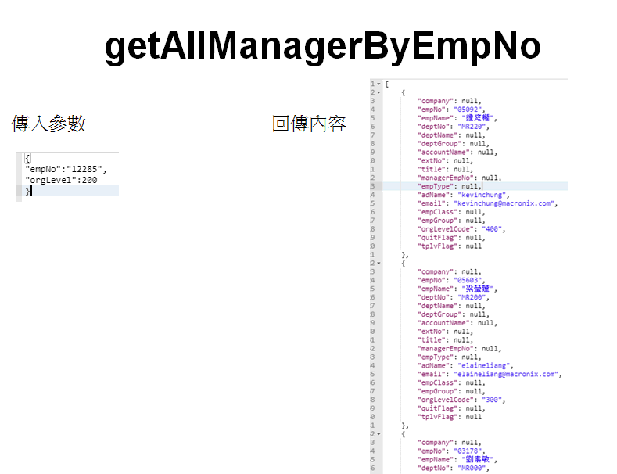
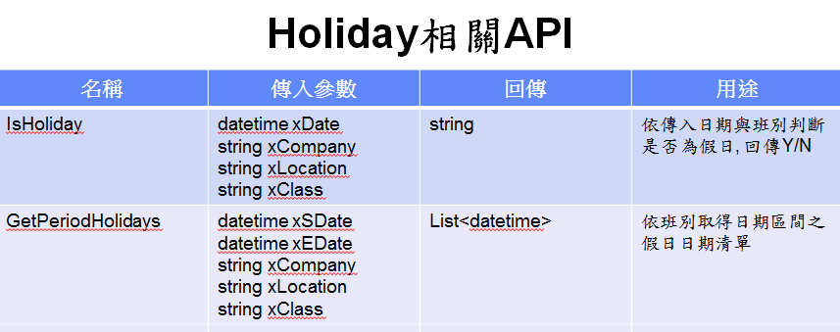
類型 | 呼叫端系統 | 被呼叫系統 | 情境 | API Name | 傳入參數 | 回傳參數 | 註
.NET 呼叫 .NET | *API01 PAM (新系統) | HrMaster (MR220 Polly) API URL: http://dmxhr.macronix.com/master/api/Mxic.HR.Master.BL/Mxic.HR.Master.BL/MxEmployeeService/getDept | 取得部門秘書。人員組織異動、跨中心轉職、離職..等，公用帳號及部門權限，若保管人為中心主管則變更為中心秘書 | GetAllDept、GetDept、GetDepts | Null、 string deptNo、 List<string> deptIds | List<GLDept> GLDept List<GLDept> | API: GetDept 傳入: 部門代碼(Ex:MR510) 回傳: 部門資訊 秘書工號欄位 ==> assistantNo 說明:HrMaster 內單一部門僅有一個秘書，取Notes 員工資料庫中"依部門主管與助理秘書View"的第一位 | 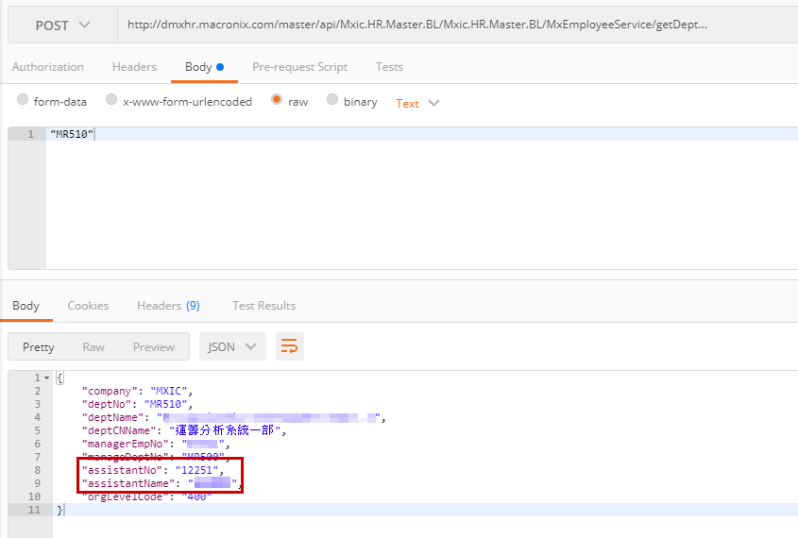
.NET 呼叫 .NET | *API02 ITC Service Portal、SAM、PAM | HrMaster (MR220 Polly) API URL: http://dmxhr.macronix.com/master/api/Mxic.HR.Master.BL/Mxic.HR.Master.BL/HolidayService/ | 計算工作天數 | isHoliday | 1.日期 2. 班別 (datetime xDate ,string xCompany, string xLocation , string xClass ) | 2.是否為假日(Y/N) string | xCompany 傳入"MXIC" xLocation 傳入空值 xClass 傳入"A"
 |  |  |  | getPeriodHolidays | 1.起始日期 2.結束日期 3.班別 (datetime xSDate,datetime xEDate ,string xCompany, string xLocation , string xClass) | 假日日期列表 List<datetime> | 回傳區間內且為該班別的所有假日日期。若結束日期為空值，則回傳起始日期以後且為該班別的所有假日日期。 xCompany 傳入"MXIC" xLocation 傳入空值 xClass 傳入"A"
.NET 呼叫 .NET | *API03 ITC Service Portal、SAM、PAM | HrMaster (MR220 Polly) | 取得特殊簽核流程 | getAllManagerByEmpNoIncludeSpAppr getAllManagerByEmpNoIncludeSP | 如圖例 | 如圖例
.NET 呼叫 .NET | *API05 PAM (新系統) | HrMaster (MR220 Polly) | 檢查同仁離職是否超過 90 天之 flag | checkQuitDaysValidation | 傳入參數1. 員工工號(string) 、 2. 天數(number) | 回傳 Y/N (string) | Sample: 傳入: {"empNo" : "00093", "quitDay" : 90} 傳入：{"empNo" : "00094", "quitDay" : 50} 回傳： 離職 > N 日 --> 回傳 Y 離職 <= N 日 --> 回傳 N 未離職(在職/留停) --> 回傳 N

Other DB Data
Network Printing : 印表機清單：廠區、區域/位置及印表機名稱 (建 Interface)

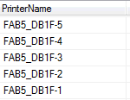
SQL: | select a.fab as "site" , b.printername , b.location , b.description from [OCROP].[dbo].[FabServers] a , [OCROP].[dbo].[WebAddPrinter] b where a.servername = b.servername
 |  |  |  |  |  |  |  |  |  | site | printername | location | description
Sample |  |  |  |  |  |  |  |  |  | 力行廠 | HD3FD9-INK2 | 總部大樓右邊第一個block右側 | Desc111
 |  |  |  |  |  |  |  |  |  | 力行廠 | HD92FC1-0 | 總部大樓印間 | DescAAA
 |  |  |  |  |  |  |  |  |  | 力行廠 | HD92FC1 | 總部大樓區影印間 | DescBBB
 |  |  |  |  |  |  |  |  |  | 力行廠 | HD8FA1 | HDXXX區公用印表機 | DescCCC
 |  |  |  |  |  |  |  |  |  | 力行廠 | HD19FC8 | 11F OO Area | DescDDD

DB 連線資訊 |  | 帳號: AutoPRTSync 密碼：1qaz2WSX 權限：Read / Write Server Name: TWHSDBT1 DB Name: OCROP

PQNoneWMUser

Create SQL | CREATE TABLE [dbo].[PQNoneWMUser](
 |  | [PrinterName] [varchar](108) NOT NULL,
 |  | [UserName] [varchar](40) NOT NULL,
 | CONSTRAINT [PK_PQNoneWMUser] PRIMARY KEY CLUSTERED
 | (
 |  | [PrinterName] ASC,
 |  | [UserName] ASC
 | )WITH (PAD_INDEX = OFF, STATISTICS_NORECOMPUTE = OFF, IGNORE_DUP_KEY = OFF, ALLOW_ROW_LOCKS = ON, ALLOW_PAGE_LOCKS = ON) ON [PRIMARY]
 | ) ON [PRIMARY]

Select SQL | SELECT [PrinterName] ,[UserName] FROM [OCROP].[dbo].[PQNoneWMUser]

Sample | PrinterName | UserName
 | Tester01 | SSLIU
DB 連線資訊 | 同 "Network Printing : 印表機清單"

Citrix 使用率資料(供系統盤點作業使用)

MS DB : onecitrix
Table Name : CTX_Connect_HISTORY |  |  |  |  |  |  |  | SELECT TOP 1000 [PK_ID]
Field |  |  |  |  |  |  |  | ,[empid]
 | [empid] [varchar](10) NULL, #工號 |  |  |  |  |  |  | ,[displayname]
 | [displayname] [nvarchar](256) NULL, #英文姓名 |  |  |  |  |  |  | ,[sessionstart]
 | [sessionstart] [datetime] NULL, #開始連線時間 |  |  |  |  |  |  | ,[sessionend]
 | [sessionend] [datetime] NULL, #結束連線時間 |  |  |  |  |  |  | ,[usage] |  |  |  |  |  | 2.8
 | [usage] [int] NULL, #連線時間(分鐘) |  |  |  |  |  |  | ,[REASON1] |  |  |  |  |  | 9.3
 | [REASON1] [varchar](100) NOT NULL, #使用理由分類 |  |  |  |  |  |  | ,[REASON2] |  |  |  |  |  | 12.1
 | [REASON2] [varchar](100) NULL, #使用原因 |  |  |  |  |  |  | ,[CREATE_TIME] |  |  |  |  |  | 0.30107526882
 | [CREATE_TIME] [datetime] NOT NULL, #資料彙整展出時間 |  |  |  |  |  |  | ,[VIP_FLAG]
 | [VIP_FLAG] [varchar](1) NOT NULL , #是否為夜間不受管制使用者 |  |  |  |  |  |  | FROM [OneCitrix].[dbo].[CTX_Connect_HISTORY]
DB 連線資訊:
 | DB 主機 : TWHSDBT1 測試帳號: CTXAuto MS DB : onecitrix PWS:mr150sys

EMP

SQL | SELECT * FROM [OneCitrix].[dbo].[EMP]

Sample | PK_EMP_ID | AD_USERNAME | CITRIX_TYPE | HOSTNAME | IP | MAX_EN_CTX_COUNT | DRIVER | UPDATE_TIME | UPDATE_USER | MEMO | STATUS | VIP_GROUP | DEPT_ID
 | 434 | JadSHung | 1 | KH-22113 | NULL | 0 | C,D | 2017-07-19 16:54:10 | CTXAuto | NULL | 1 | 0 | KG210
 | 457 | ZXZHPENG | 2 | NULL | NULL | 0 | NULL | 2018-11-05 15:45:46 | Sync AD |  | 1 | 0 | MHFA0
 | 499 | JWVNLIN | 2 | NULL | 192.9.113.222 | 0 | D,E | 2011-03-25 14:20:25 | CHRISLIN |  | 1 | 0 | MH400
 | 549 | JOICHKHUANG | 2 | NULL | 192.9.111.190 | 0 | C,D | 2011-05-12 10:19:51 | CHRISLIN |  | 1 | 0 | MH310
 | 550 | WYXVYANG | 2 | NULL | NULL | 0 | NULL | 2011-02-28 19:32:51 | chrislin |  | 1 | 0 | MH360
 | 568 | YELWXHANG | 1 | NULL | NULL | 0 | NULL | 2011-02-28 19:32:51 | chrislin |  | 1 | 0 | M0300
 | 582 | HEOYHSU | 1 | NULL | NULL | 0 | NULL | 2016-05-28 06:00:00 | CITRIX_JOB |  | 1 | 0 | M5450
 | 586 | WINDICEETSAI | 1 | NULL | NULL | 0 | NULL | 2011-07-11 14:30:01 | CHRISLIN |  | 1 | 0 | KD330
DB 連線資訊 | 同"Citrix 使用率資料(供系統盤點作業使用)"

EMP_CTX_GROUP

SQL | SELECT * FROM [OneCitrix].[dbo].[EMP_CTX_GROUP]

Sample | PK_EMP_CTX_REC_ID | FK_EMP_ID | FK_CTX_GID | UPDATE_TIME | UPDATE_USER | MEMO | STATUS
 | 2131 | 3754 | 12 | 2012-02-01 00:00:00 | DICKLYHSU | NULL | 1
 | 2132 | 377 | 12 | 2012-02-01 00:00:00 | DICKLYHSU | NULL | 1
 | 2135 | 14900 | 12 | 2012-02-01 00:00:00 | DICKLYHSU | NULL | 1
 | 2136 | 2721 | 12 | 2012-02-01 00:00:00 | DICKLYHSU | NULL | 1
 | 2138 | 5932 | 12 | 2012-02-01 00:00:00 | DICKLYHSU | NULL | 1
 | 2140 | 13479 | 12 | 2012-02-01 00:00:00 | DICKLYHSU | NULL | 1
 | 2141 | 7863 | 12 | 2012-02-01 00:00:00 | DICKLYHSU | NULL | 1
 | 2143 | 4140 | 12 | 2012-02-01 00:00:00 | DICKLYHSU | NULL | 1
DB 連線資訊 | 同"Citrix 使用率資料(供系統盤點作業使用)"

CTX_ENABLE_REC

SQL | SELECT * FROM [OneCitrix].[dbo].[CTX_ENABLE_REC]

Sample | PK_EN_REC_ID | FK_EMP_ID | CREATE_TIME | UPDATE_TIME | UPDATE_USER | ENABLE_TIME | DISABLE_TIME | REPORT_TIME | MEMO | STATUS | REASON | REASON1
 | 7854 | 13658 | 2012-02-16 14:59:04 | 2012-02-16 22:00:00 | SYSTEM | 2012-02-16 14:59:04 | 2012-02-16 22:00:00 | NULL | NULL | 1 | 緊急進料處理 | 緊急需求
 | 7855 | 11594 | 2012-02-16 16:52:30 | 2012-02-16 22:00:00 | SYSTEM | 2012-02-16 16:52:30 | 2012-02-16 22:00:00 | NULL | NULL | 1 | System, Check | 緊急需求
 | 7856 | 15757 | 2012-02-16 18:15:11 | 2012-02-16 22:00:00 | SYSTEM | 2012-02-16 18:15:11 | 2012-02-16 22:00:00 | NULL | NULL | 1 | na | 緊急需求
 | 7857 | 14683 | 2012-02-16 19:22:30 | 2012-02-16 22:00:00 | SYSTEM | 2012-02-16 19:22:30 | 2012-02-16 22:00:00 | NULL | NULL | 1 | check SP1 data | 緊急需求
 | 7858 | 13661 | 2012-02-16 19:26:03 | 2012-02-16 22:00:01 | SYSTEM | 2012-02-16 19:26:03 | 2012-02-16 22:00:01 | NULL | NULL | 1 | 契約管理系統支援 | 緊急需求
 | 7859 | 15455 | 2012-02-16 19:59:24 | 2012-02-16 22:00:01 | SYSTEM | 2012-02-16 19:59:24 | 2012-02-16 22:00:01 | NULL | NULL | 1 | supply plan prepare | 緊急需求
 | 7860 | 15583 | 2012-02-16 21:42:19 | 2012-02-16 22:00:01 | SYSTEM | 2012-02-16 21:42:19 | 2012-02-16 22:00:01 | NULL | NULL | 1 | on call | 緊急需求

DB 連線資訊 | 同"Citrix 使用率資料(供系統盤點作業使用)"

HSAM表單
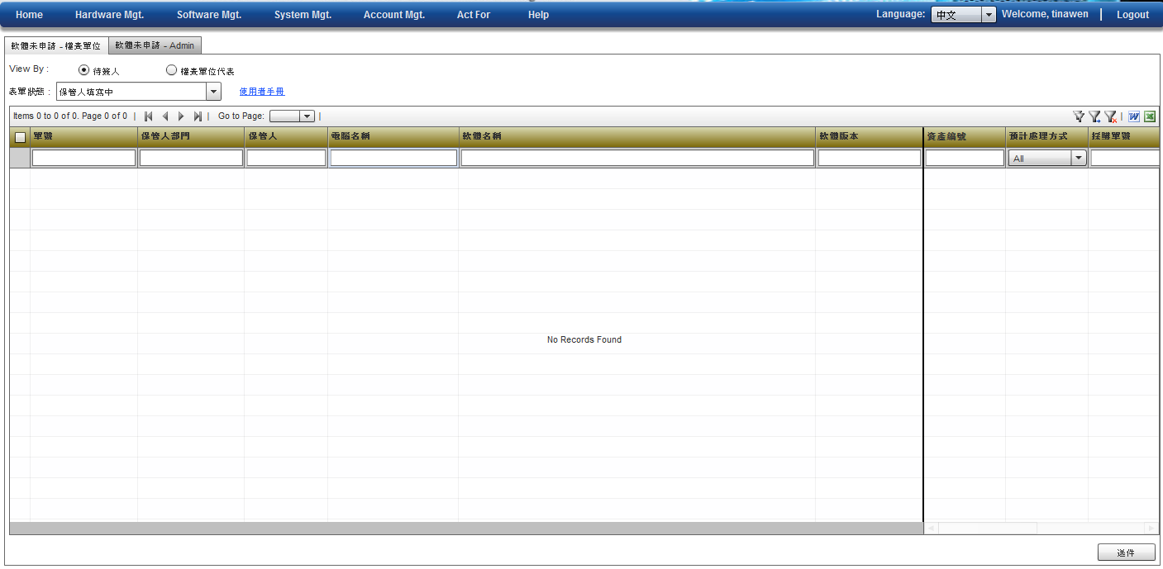
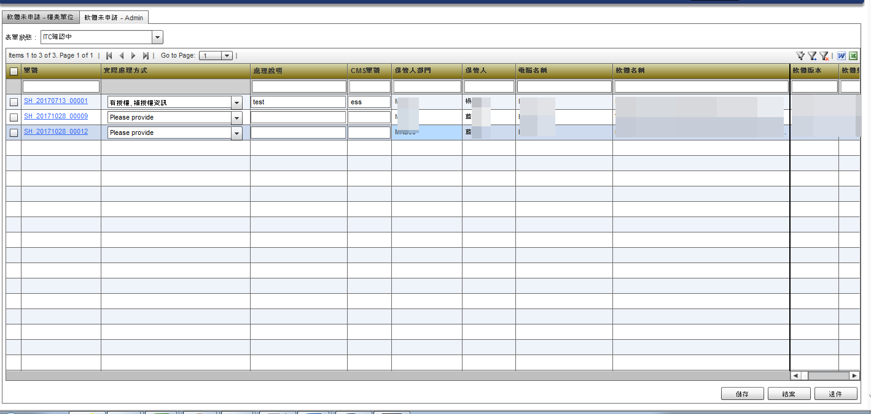
查詢畫面

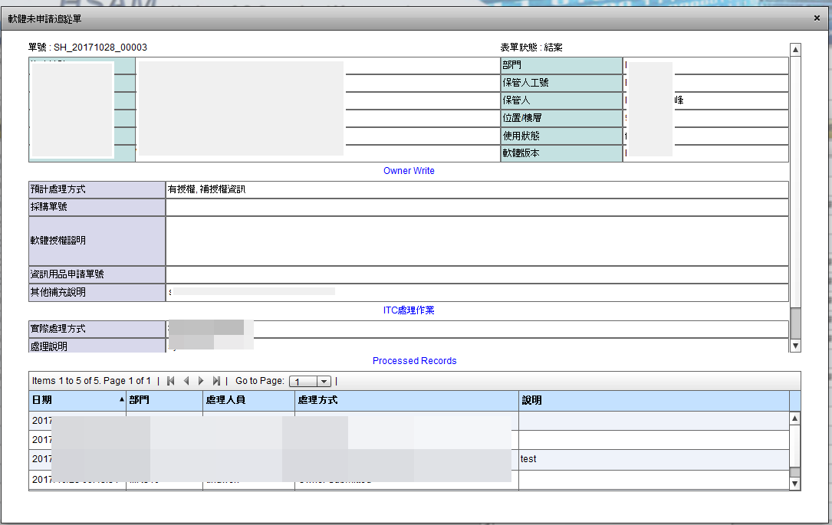
表單View

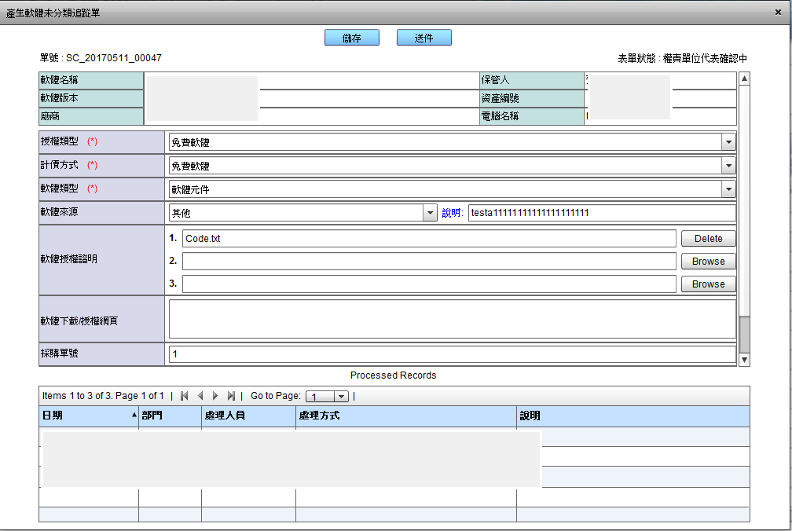
表單編輯

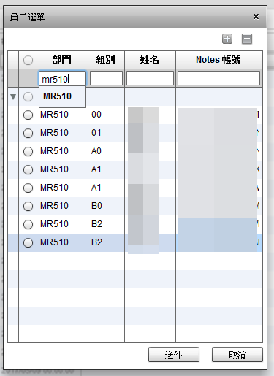
人員選單

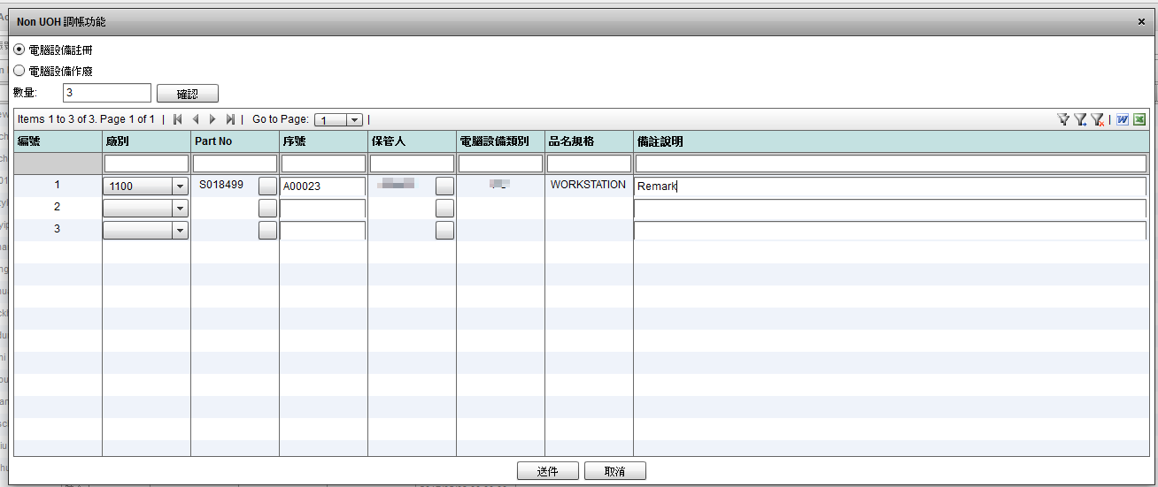
Grid 編輯(1)

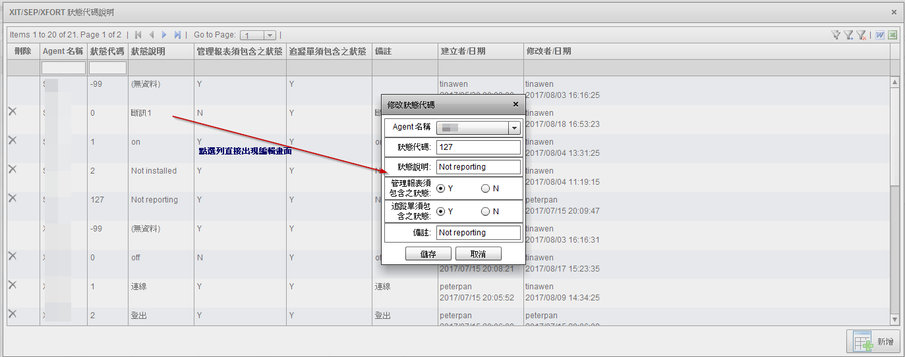

Grid 編輯(2)

Apporval Center
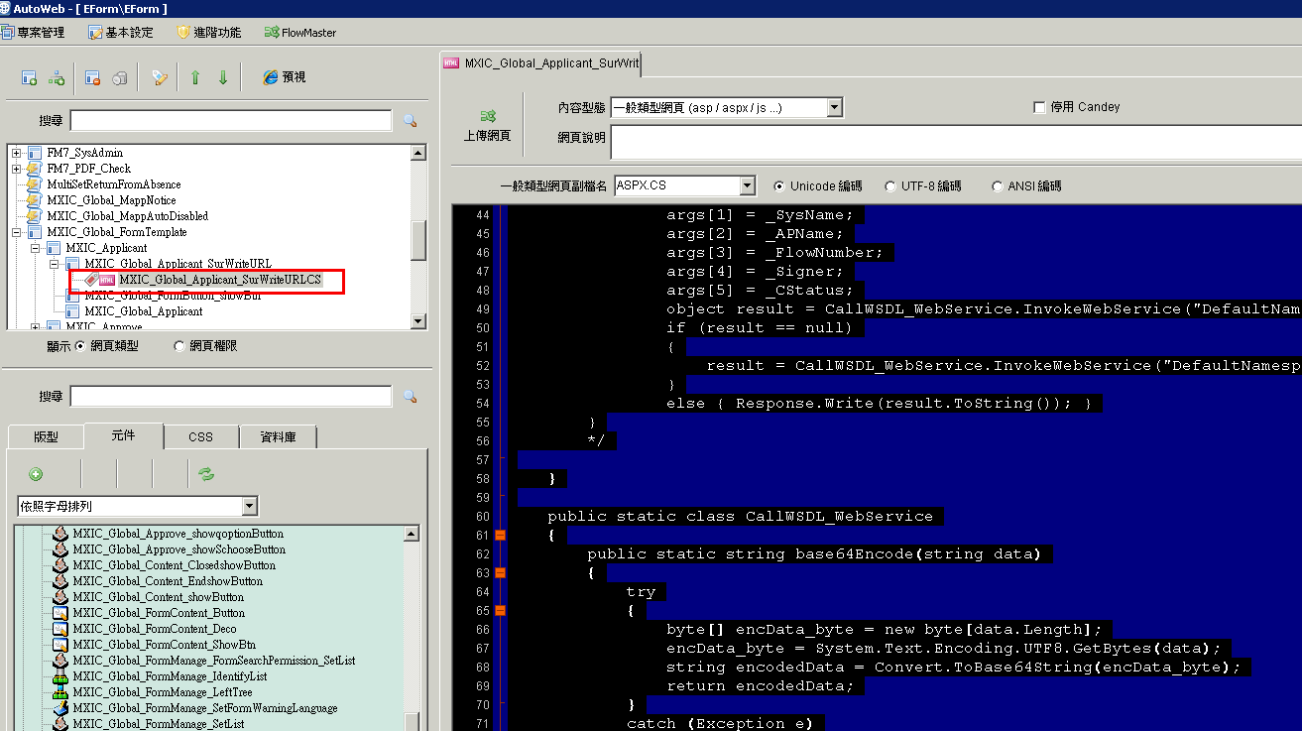
參考BPM : mxic_Global_applicant_surWriteURL

Notes Approval Center URL (正式環境) | http://TWPL01/TAIWAN/MXIC/portal/ac.nsf/MXIC_AC_WS?openwebservice
Notes Approval Center URL (測試環境) | http://twdevt02.mxic.com.tw/portal/ac.nsf/MXIC_AC_WS?openwebservice

新建立/簽核 | Function ModifyPendingWeb(url As String, SysName As String, APName As String, FlowNumber As String, Signer As String, CStatus As String) As String
 | URL | 系統表單URL | 範例 :http://twhiisd2.macronixqas.com:9008/portal/#/pages/SoftwareApply/SA-201910-0010 | Remark
 | SysName | 系統名稱 | 例如: ITC SERVICE PORTAL
 | APName | 表單名稱 | 例如: 軟體需求申請單 / 帳號…(傳入申請表單)
 | FlowNumber | 申請人AD Account (表單編號) | 例如: tinawen(SA-201910-0010)
 | Signer | 待簽人 | 依簽核人分別產生一份Apporval Center 資料
 | CStatus | 表單狀態 | 承辦人承辦

代理人轉回
MxNextApprover 能知道目前有代理,

 | select * from MX_NEXT_APPROVER where is_agent <>0

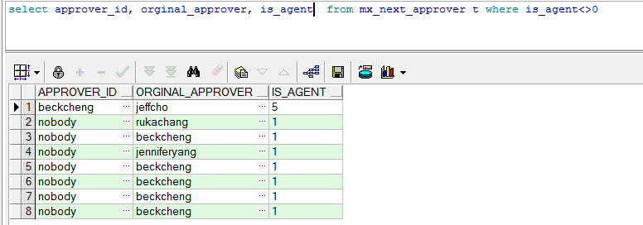

MxSignLog 在代理人轉回時會有 LOG

